Лист1
[ID]: 1 | [Заголовок]: Ранее сохранённый список откроется неправильно
Строгость: | Critical
Сборка/Версия: | 1.89
Приложение/модуль: | Верхнее левое меню, состоящее из элементов File, Edjt, Help - кнопка File
Шаги воспроизведения: | 1. Добавить элементы в список
 | 2. Сохранить список
 | 3. Очистить лист
 | 4. Открыть список ещё раз
Фактический результат: | Когда открываешь ранее сохранённый список, то он выводится в неправильном порядке, к тому же пропускаются один или несколько элементов списка.
Скрин фактического результата: | 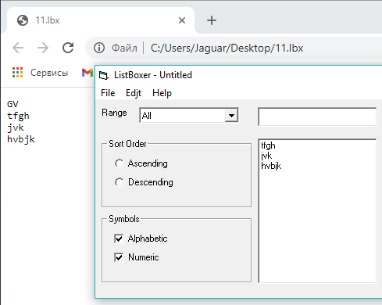
Ожидаемый результат: | Когда открываешь ранее сохранённый список, то он выводится в правильном порядке и выводит весь список полностью.

[ID]: 2 | [Заголовок]: Орфографическая ошибка в слове Edjt
Строгость: | Low
Сборка/Версия: | 1.89
Приложение/модуль: | Верхнее левое меню, состоящее из элементов File, Edjt, Help - кнопка Edjt
Шаги воспроизведения: | 1. Обратить внимание на левую верхнюю панель
Фактический результат: | В слове Edjt есть орфографическая ошибка
Скрин фактического результата:
Ожидаемый результат: | С Edjt пишется как Edit.

[ID]: 3 | [Заголовок]: Ненужные клавиши cut, copy и paste
Строгость: | Medium
Сборка/Версия: | 1.89
Приложение/модуль: | Верхнее левое меню, состоящее из элементов File, Edjt, Help - кнопка Edjt
Шаги воспроизведения: | 1. Открыть меню Edjt
Фактический результат: | В меню "Edit" есть неработающие и ненужные клавиши cut, copy и paste
Скрин фактического результата: | 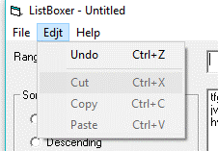
Ожидаемый результат: | Клавиши cut, copy и paste в меню "Edit" удалены либо сделать их работающими на усмотрение разработчика.

[ID]: 4 | [Заголовок]: Отсутствие справки в меню "Help"
Строгость: | High
Сборка/Версия: | 1.89
Приложение/модуль: | Верхнее левое меню, состоящее из элементов File, Edjt, Help - кнопка Help
Шаги воспроизведения: | 1. Открыть меню "Help"
 | 2. Нажать клавишу "Contents"
Фактический результат: | Отсутствие справки в меню "Help" (в браузере открывается страница с надписью "Ошибка при открытии справки в программахWwindows "Не включён компонент" или "Справка не поддерживается").
Скрин фактического результата: | 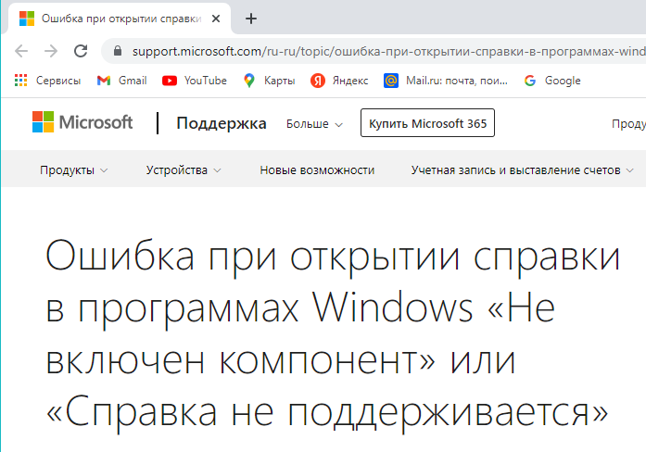
Ожидаемый результат: | Добавлена и работает справка в меню "Help".

[ID]: 5 | [Заголовок]: Синтаксическая ошибка в словосочетании Total Records
Строгость: | Low
Сборка/Версия: | 1.89
Приложение/модуль: | Нижний правый модуль
Шаги воспроизведения: | 1. Обратить внимание на правый нижний угол
Фактический результат: | Синтаксическая ошибка в словосочетании Total Records
Скрин фактического результата:
Ожидаемый результат: | Слово Records в "Total Records" должно быть с маленькой буквы

[ID]: 6 | [Заголовок]: Нижнее подчёркивание в словосочетаниях Add to List и Clear List
Строгость: | Low
Сборка/Версия: | 1.89
Приложение/модуль: | Правый верхний модуль
Шаги воспроизведения: | 1. Обратить внимание на Add to List и Clear List
Фактический результат: | Нижнее подчёркивание в словосочетаниях Add to List и Clear List - подчёркивается только первый символ в обоих словосочетаниях, что не принято.
Скрин фактического результата: | 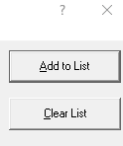
Ожидаемый результат: | Либо необходимо убрать нижнее подчёркивание под одним символом, либо подчеркнуть словосочетания полностью.

[ID]: 7 | [Заголовок]: В "About ListBoxer" версия программы выводится через запятую
Строгость: | Low
Сборка/Версия: | 1.89
Приложение/модуль: | Верхнее левое меню, состоящее из элементов File, Edjt, Help - кнопка Help
Шаги воспроизведения: | 1. Открыть меню "Help"
 | 2. Нажать на "About ListBoxer"
Фактический результат: | При открытии в меню "Help" описания "About ListBoxer" версия программы выводится через запятую
Скрин фактического результата:
Ожидаемый результат: | Версия программы в "About ListBoxer" выводится через точку.

[ID]: 8 | [Заголовок]: Ненужный знак вопроса в правом верхнем углу
Строгость: | Medium
Сборка/Версия: | 1.89
Приложение/модуль: | Правый верхний модуль
Шаги воспроизведения: | 1. Нажать на знак вопроса в правом верхнем углу приложения
Фактический результат: | Ненужный знак вопроса в правом верхнем углу, при нажатии на который ничего не происходит
Скрин фактического результата: | 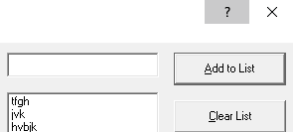
Ожидаемый результат: | Знака вопроса в верхнем правом углу быть не должно.

[ID]: 9 | [Заголовок]: Ошибка функционала 1
Строгость: | Critical
Сборка/Версия: | 1.89
Приложение/модуль: | Результат работы программы и есть ошибка
Шаги воспроизведения: | 1. Выбрать режим по возрастанию
 | 2. Добавить несколько строк - чтобы какие-то из них начинались с заглавной буквы, какие-то с маленькой
 | 3. Выбрать диапазон - All
Фактический результат: | При выборе клавиши "Ascending", то есть распределения списка по возрастанию буквенные строки начинающиеся с большой буквы расположены раньше тех, которые начинаются с маленьких букв. Соответственно и в случае с убыванием видна та же ошибка - строки, начинающиеся с маленьких букв находятся раньше тех, которые начинаются с заглавных.
Скрин фактического результата: | 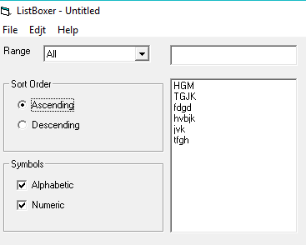
Ожидаемый результат: | По возрастанию строки, начинающиеся с маленьких букв находятся раньше тех строк, которые начинаются с заглавных. А по убыванию строки, начинающиеся с маленьких букв находятся позже тех строк, которые начинаются с заглавных.

[ID]: 10 | [Заголовок]: Ошибка функционала 2
Строгость: | Critical
Сборка/Версия: | 1.89
Приложение/модуль: | Результат работы программы и есть ошибка
Шаги воспроизведения: | 1. Выбрать цифровой или смешанный режим (в обоих работает не правильно)
 | 2. Выбрать клавишу убывания
 | 3. Добавить 3-5 любых строк
Фактический результат: | Клавиша убывания не работает правильно в цифровом и смешанном режиме
Скрин фактического результата: | 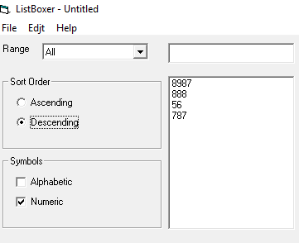
Ожидаемый результат: | Клавиша убывания в цифровом и смешанном режимах работает правильно.

[ID]: 11 | [Заголовок]: Ошибка функционала 3
Строгость: | Critical
Сборка/Версия: | 1.89
Приложение/модуль: | Результат работы программы и есть ошибка
Шаги воспроизведения: | 1. Выбрать при любом режиме "Symbols" убывающий режим
 | 2. Ввести в окно те же значения, что и на фото
Фактический результат: | При вводе символьных строк в убывающем режиме виден баг - даже если после буквы стоит цифра, строки, начинающиеся с буквы которая идёт в алфавите раньше другой должны быть раньше тех строк, первая буква которых позже в алфавите. Пример на фото - gpic стоит раньше v12
Скрин фактического результата: | 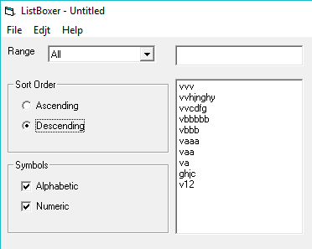
Ожидаемый результат: | При вводе символьных строк в убывающем режиме раньше идут те строки, первые буквы которых по алфавиту идут раньше других строк.

[ID]: 12 | [Заголовок]: Ошибка функционала 4
Строгость: | Critical
Сборка/Версия: | 1.89
Приложение/модуль: | Результат работы программы и есть ошибка
Шаги воспроизведения: | 1. Выбрать смешанный или цифровой режим (оба не работают)
 | 2. Выбрать диапазон 101-200
 | 3. Выбрать функцию убывания
 | 4. Добавить в список 5-7 разных цифровых строк
Фактический результат: | Функция убывания для 101-200 работает неправильно и в смешанном и в цифровом режимах
Скрин фактического результата: | 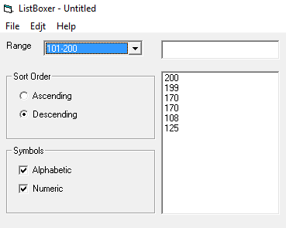
Ожидаемый результат: | Для диапазона 101-200 функция убывания в смешанном и цифровом режимах работает правильно.

[ID]: 13 | [Заголовок]: Ошибка функционала 5
Строгость: | Critical
Сборка/Версия: | 1.89
Приложение/модуль: | Результат работы программы и есть ошибка
Шаги воспроизведения: | 1. Выбрать смешанный или цифровой режим (оба не работают)
 | 2. Выбрать диапазон 0-100
 | 3. Выбрать функцию возрастания
 | 4. Добавить в список 5-7 разных цифровых строк
Фактический результат: | Функция возрастания для 0-100 работает неправильно и в смешанном и в цифровом режимах
Скрин фактического результата: | 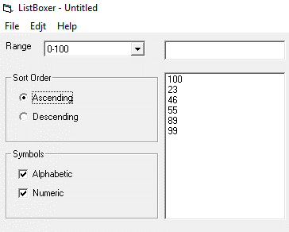
Ожидаемый результат: | Для диапазона 0-100 функция возрастания в смешанном и цифровом режимах работает правильно.

[ID]: 14 | [Заголовок]: Ошибка функционала 6
Строгость: | Critical
Сборка/Версия: | 1.89
Приложение/модуль: | Результат работы программы и есть ошибка
Шаги воспроизведения: | 1. Выбрать смешанный или цифровой режим (оба не работают)
 | 2. Выбрать диапазон 300-9999
 | 3. Выбрать функцию убывания или возрастания (обе не работают)
 | 4. Добавить в список 5-7 разных цифровых строк
Фактический результат: | Функции убывания и возрастания не работают в смешанном и цифровом режимах для диапазона 300-9999
Скрин фактического результата: | 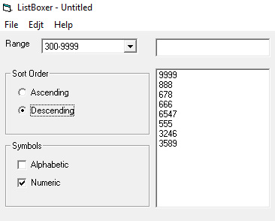
Ожидаемый результат: | Для диапазона 300-9999 функции убывания и возрастания в смешанном и цифровом режимах работают правильно.

[ID]: 15 | [Заголовок]: Программа добавляет пустые строки в список
Строгость: | Critical
Сборка/Версия: | 1.89
Приложение/модуль: | Окно вывода списка
Шаги воспроизведения: | 1. Ничего не записывая в окно, нажать на "Add to List"
 | 2. Добавить любые строки (одной-две хватит)
 | 3. Выбрать диапазон - All
Фактический результат: | Программа добавляет пустые строки в список при нажатии на Add to List если в окне ничего не было записано, а так же увеличивает количество элементов в records in list и total records, хотя по сути никакой строки добавлено не было
Скрин фактического результата: | 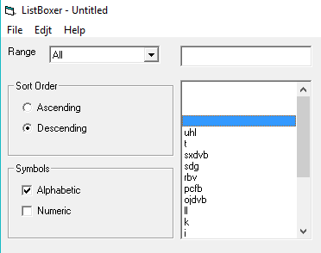
Ожидаемый результат: | Если нажать на "Add to list", но при этом в окне ввода символов не будет ничего записано (то есть строка будет пустая), то эта строка не добавляется в список. Она пропускается.

[ID]: 16 | [Заголовок]: Слово List в "Add to List" и "Clear List" с большой буквы
Строгость: | Low
Сборка/Версия: | 1.89
Приложение/модуль: | Верхний правый модуль
Шаги воспроизведения: | 1. Обратить внимание на Add to List и Clear List
Фактический результат: | В Add to List и Clear List - слово List с большой буквы
Скрин фактического результата: | 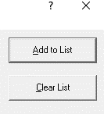
Ожидаемый результат: | Программа выдаёт: "Add to list" и "Clear list" - слова list с маленькой буквы.

